PostgreSQL_Architect
 | PostgreSQL Architect

I .PostgreSQL Architect Overview

 | PostgreSQL bao gồm một tập hợp các hệ thống con (subsystem) có thể tương tác và làm việc với nhau để truy cập vào database
 | Các subsystem trong postgreSQL:
 |  | - Client Process
 |  | - Server Process
 |  | - Database Control

 | Những subsystem này tương tác với nhau để xử lý các yêu cầu của user cũng như việc đọc ghi dữ liệu

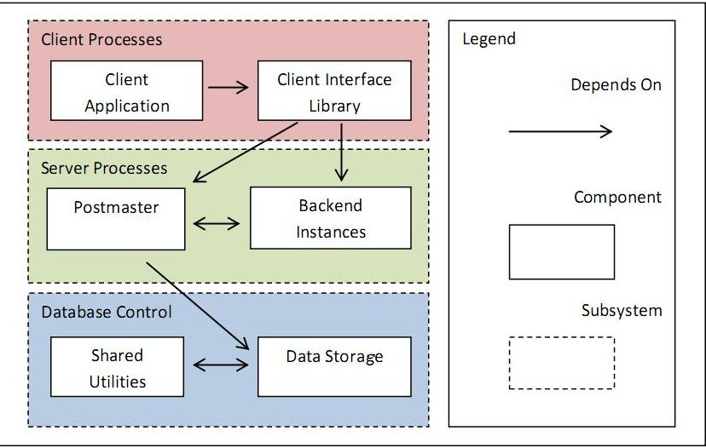

 | Giải thích chức năng các subsystem :
 | - Client Process (Frontend Process):
 |  | Là subsystem bao gồm 2 thành phần chính là Client Application và Client Inteface Library
 |  | - Client Application : là ứng dụng UI hoặc console giúp user có thể trực tiếp tương tác với database
 |  | - Client Interface Library : là thư viện có chức năng "dịch" những request mà client muốn gửi tới server ,giúp server hiểu được chính xác những gì user mong muốn
 | - Server Process
 |  | PostgreSQL instance bao gồm một tập hợp các Process và Memory
 |  | PostgreSQL sử dụng mô hình client-server dạng " process per user" = > Mỗi client process được xử lý bởi 1 server process ,
 |  | Có 3 dạng process trong PostgreSQL :
 |  | - Postmaster process : là một process có chức năng giám sát và xử lý các yêu cầu muốn kết nối tới database
 |  | - Utility processes : các process tiện ích thực hiện các chức năng như ghi log ,
 |  | thống kê thông tin hệ thống (bgwriter,walwriter,syslogger,archiver,statscollector and autovacuum lancher) )
 |  | - User backend process : process trực tiếp xử lý request của client
 |  | ***Tất cả các dạng process trong PostgreSQL đều được đặt tên là "postgres" nhưng mỗi process sẽ thực hiện những chức năng riêng được chỉ định
 |  | Luồng xử lý request của server Process :
 |  | Khi client (frontend process) gửi request để kết nối tới database ,postmaster sẽ tạo 1 backend process mới để xử lý request của client này
 |  | Sau đó , frontend và backend process sẽ trực tiếp tương tác với nhau mà không cần sự can thiệp của Postmaster process
 |  | Từ đó có thể thấy postmaster là một process luôn được chạy nền (luôn lắng nghe các request connection ở một TCP/IP port - mặc định là 5432 )để chờ giải quyết các yêu cầu muốn kết nối tới database và lựa chọn backend process tướng ứng để xử lý các client request
 |  | PostgreSQL sử dụng libpq library để cho phép một fronted process tạo nhiều kết nối tới nhiều backend process

 | - Data Control : Subsystem này được chia ra làm 2 subsystem nhỏ hơn gồm
 |  | + Shared Utilities
 |  | + Data Storage

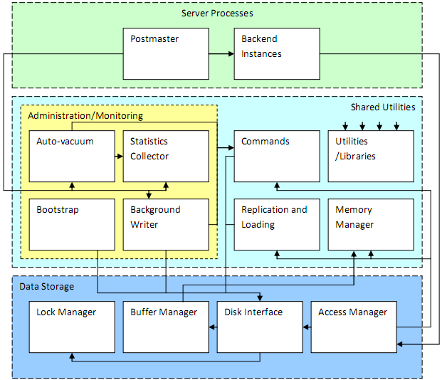

 |  | *Shared Utilities
 |  |  | Subsystem này chứa các tiện ích ,các component được sử dụng chung bởi các subsystem khác
 |  |  | - Memory Manager : Thành phần này quản lý việc quyết định data sẽ được lưu trên memory hay trên đĩa cứng nhằm tối ưng hệ thống
 |  |  | - Replication and Loading : Cung cấp các điều khiển đồng thời cho hệ thống , tạo ra các snapshot của database hiện thời
 |  |  | để Access Manager ( thành phần bên trong Data Storage subsystem) đảm bảo các commands được làm việc với các dữ liệu một cách ổn định
 |  |  | - Utilities/Libraries : Cung cấp các chức năng và thư viện không chứa nhiều sự phụ thuộc vào nhau .Hầu hết các
 |  |  | subsystem đều sử dụng component này
 |  |  | - Commands : Thành phần này thực hiện các thao tác xử lý (operations)đối với data

 |  |  | VD: Khi tạo 1 bảng bằng lệnh CREATE TABLE ,Commands sẽ đảm bảo đủ space cho table đó ,đồng thời nó sẽ update system catalogs để
 |  |  | cập nhật table mới này
 |  |  | - Administration & Monitoring
 |  |  |  | Thành phần này có nhiệm vụ quản lý và giám sát tổng thể hoặc một khía cạnh nào đó của hệ thống ,nội dung
 |  |  |  | quản lý giám sát được chia ra thành từng phần nhỏ

 |  |  |  | + Background Writer :
 |  |  |  |  |  | PostgreSQL quản lý việc sao lưu dữ liệu bằng cách lưu trữ write-ahead log
 |  |  |  |  |  | Để tránh việc tổn thất dữ liệu trong các transaction do các yếu tố bên ngoài như truy cập đồng thời hay truy cập ở
 |  |  |  |  |  | tốc độ cao tới database ,thành phần này sẽ thực hiện ghi lại những thay đổi mà client đã thực hiện trên database
 |  |  |  |  |  | Theo cách này ,việc khôi phục dữ liệu sẽ được thực hiện bằng cách rollback những thay đổi mà client đã tạo ra trên database
 |  |  |  | + Statistic Collector :
 |  |  |  |  |  | Thành phần này có chức năng thu thập và thống kê các thông tin về trạng thái hoạt động của database
 |  |  |  |  |  | như thống kê về các truy cập tới table ,index ,thống kê việc sử dụng các functions ,query
 |  |  |  |  |  | Mặc định chức này được enable cho tất cả các process ,nhưng cũng có thể enable cho từng process riêng rẽ
 |  |  |  | + Vacuum Cleanner :
 |  |  |  |  |  | Thành phần này là tập hợp các process được chạy nền để phát hiện nhưng table có memory cần được thu hồi
 |  |  |  |  |  | do không sử dụng đến (do bị deleted nhưng vẫn chiếm bộ nhớ hoặc những bản ghi của những transaction bị rollback)
 |  |  |  | + Bootstrap :
 |  |  |  |  |  | Bootstrap là một chế độ khởi động cho phép database system khởi động mà không cần cần tới 1 postmaster process
 |  |  |  |  |  | Bootstrap mode sử dụng để tạo các template database
 |  | *Data Storage :
 |  |  | Subsystem này chứa những processes và những libraries để quản lý việc truy cập và thao tác trên database
 |  |  | - Access Manager :
 |  |  |  | Thành phần này chứa những phương thức phục vụ việc truy cập và xử lý giữa PosgreSQL server (Server Process)
 |  |  |  | và database ,nó nhận yêu cầu xử lý từ Server Process và gửi đi các subsystem tương ứng để xử lý
 |  |  |  | Nếu yêu cầu để tìm kiếm và đọc data, nó sẽ gửi tới Disk Inteface
 |  |  |  | Nếu yêu cầu để thực hiện các thao tác khác nó sẽ gửi tới Commands
 |  |  |  | Access Manager cũng chịu trách nhiệm đảm bảo user được thẩm định mới được truy cập vào database đã được cho phép
 |  |  | - Disk Inteface :
 |  |  |  | Chịu trách nhiệm xử lý các thao tác đọc và ghi trên data ,đảm bảo việc nhất quán dữ liệu ,
 |  |  |  | sử dụng Lock Manager và Buffer Manager để các thao tác trên data không xảy ra xung đột với nhau
 |  |  | - Lock Manager :
 |  |  |  | Để tránh việc xung đột dữ liệu ,Lock Manager sẽ thực hiện lock một table đang được sử dụng khi được Disk Inteface yêu cầu
 |  |  | - Buffer Manager: Quản lý các thông tin trong bộ nhớ đệm được gửi từ Disk Interface gồm table buffers ,file buffers ,and temporary buffers
 |  |  |  |  | với những mục đích sử dụng khác nhau

Cơ_chế_thực_thi_SQL
Cơ chế thực thi SQL:

 | Có 6 component chính tham gia vào xử lý query và đưa ra kết quả :
 |  | - Parser
 |  | - Traffic Cop
 |  | - Utility Command
 |  | - Rewriter
 |  | - Planner/Optimizer
 |  | - Excutor

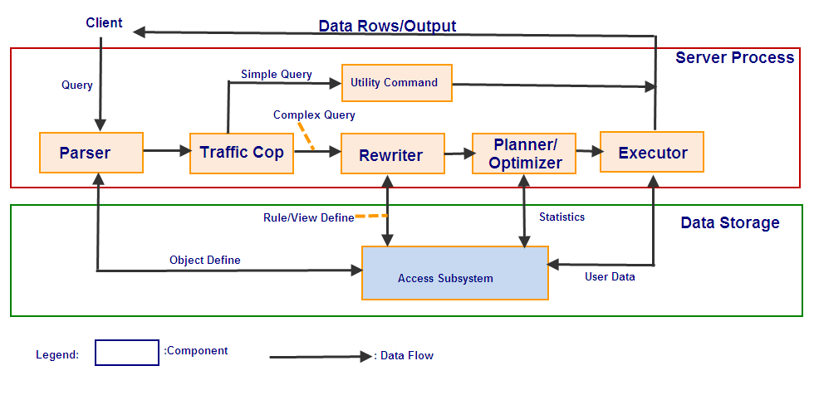

*Parser : | Khi Client gửi 1 query request tới server , component này sẽ chịu trách nhiệm phân tích query để xác định xem query đó đã đúng cú pháp chưa
 | (Mặc dù component này không thể hiểu được ngữ nghĩa của câu query)
 | Nếu câu query sai cú pháp hoặc không hợp lệ ,nó sẽ gửi trả một thông báo lỗi cho client
 | Nếu câu query hợp lệ ,nó sẽ phân tích câu query thành một parse tree và gửi tới component tiếp theo là Traffic Cop
*Traffic Cop : Tại component này ,câu query dưới dạng parse tree sẽ được phân tích về độ phức tạp (complex or simple query)
 | - Nếu câu query đủ đơn giản (các lệnh VACUUM ,CREATE TABLE ,CREATE TYPE ,các control command như BEGIN ,COMMIT ,ROLLBACK),
 | nó sẽ được gửi thẳng tới component Utility để để thực thi ,kết quả sẽ được gửi tới client thông qua connection của server process với client đó
 | - Ngược lại ,nếu câu query phức tạp(các câu lệnh SELECT ,INSERT ,UPDATE ,DELETE) ,nó sẽ được gửi tới Rewriter tiếp tục phân tích và tối ưu
*Rewriter : Nhận kết quả từ Traffice cop là một parse tree ,Rewriter sẽ thực hiện phân tích parse tree này và mở rộng thêm các sub query nếu có
 | Kết quả của ở component này được gửi tới component Planner/Optimizer
*Planner/Optimizer : Là componet chịu trách nhiệm tính toán để tối ưu và lên kế hoạch để thực hiện câu query theo một cách hiệu quả nhất
 | Kết quả của ở component này là một kế hoạch thực thi câu query một cách tối ưu nhất và được gửi tới component Excutor
*Excutor : Là component cuối cùng chịu trách nhiệm xử lý query . Nó nhận kế hoạch thực hiện query từ component Planner/Optimizer
 | và thực hiện câu query theo kế hoạch đó.Kết quả cuối cùng của query này được gửi tới client thông qua connection với client đó

Replication
I. Overview:
 | - Replication là một tập hợp các công nghệ để sao chép và phân phối dữ liệu vào một cơ sở dữ liệu hướng đối tượng từ một cơ sở dữ liệu khác và sau đó đồng bộ hóa giữa các CSDL để duy trì tính nhất quán.
 | Sử dụng replication có thể phân phối dữ liệu đến các vị trí khác nhau, remote, ….
 |  | => Cho phép người dùng có thể có 1 bản sao chính xác toàn bộ hoặc 1 phần của cơ sở dữ liệu, và sử dụng chúng như một bản dự phòng để sao lưu hoặc phục hồi database server khi gặp sự cố.
 |  | Ngoài ra, cũng có thể thực hiện một số truy vấn trên đó, làm giảm tải trên main server.
 | - PostgreSQL replication dựa trên công nghệ write ahead log ( WAL )
 |  | ( Từ version 9.0 Postgres cung cấp giải pháp replication cải tiến dựa trên công nghệ WAL )

II. Các giải pháp replication của PostgreSQL:

 | Có 4 loại replication phổ biến nhất: Warm StanBy, Streaming Replication, Slony-I và PgPool.

 |  |  | Khả năng sửa schema trên máy thứ 2 ( slave server ) | Khả năng truy vấn trên máy thứ 2 ( slave server ) | Replications tương ứng các thay đôi trong schema | Lựa chọn các table để sao chép.
 |  | Warm StandBy | No | No | Yes | No
 |  | Streaming Replication | No | Yes | Yes | No
 |  | Slony-I | Yes | Yes | No | Yes
 |  | PgPool* | Yes | Yes | Yes | No
 |  | (*): PgPool là một giải pháp Load Balancing ( tải cân bằng ) và cũng thực hiện replication ( sao chép)

 | 1. Warm StanBy / Log Shipping.

 |  | * Khái niệm:
 |  |  | - Giải pháp này đi kèm với PostgreSQL từ version 8.3. Nó dựa trên cơ chế periodical shipping ( vận chuyển định kỳ ) các file WAL đến slave server.
 |  |  | - Mỗi khi 1 transaction được thực hiện trong database thì nó sẽ được viết vào 1 file.
 |  |  | Bằng cách đó, nếu có sự cố hay rủi ro gì đó đối với database thì nó sẽ được khôi phục bằng cách sử dụng các tập tin WAL.
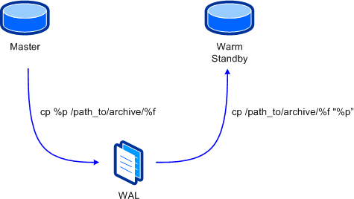

 |  | * Ưu điểm:
 |  |  | - Dễ dàng thực hiện, có thể sửa đổi và cấu hình trong file postgres.conf, phần REPLICATION
 |  |  | http://www.postgresql.org/docs/9.2/static/runtime-config-replication.html
 |  |  | - Tất cả các hành động được thực hiện trên master server đều được sao chép đến slave server.
 |  |  | => Đôi khi điều này lại là một bất lợi: ví dụ, bạn chỉ muốn replicate 1 phần hoặc 1 database trong 1 server.

 |  | * Nhược điểm:
 |  |  | - Warm StanBy Server không thể được dùng để làm giảm tải trên master server bởi vì nó không thể thực thi query trên đó.
 |  |  | - Chúng ta có thể chỉ định thời điểm hoặc đặt timeout cho việc vận chuyển ( shipping ) các tập tin WAL. Nhưng nếu timeout chỉ định thấp có thể dẫn đến quá tải trên master server.
 |  |  | ( do việc vận chuyển trước chưa hoàn thành trong khoảng thời gian timeout => một số dữ liệu cần thiết có thể không được sao chép )
 |  |  | - Cả master và slave server phải có kiến trúc tương tự ( cùng 32 hoặc 64 bit ) và cùng 1 phiên bản PostgreSQL.

 |  | * Các bước thực hiện Warm StanBy replication:
 |  |  | - Giả sử ta có 2 server: master server có địa chỉ IP 10.0.0.1 và Warm-StanBy ( slave ) có địa chỉ IP 10.0.0.2 như hình dưới đây:
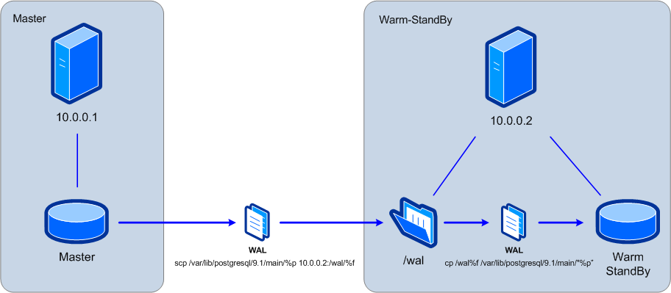

 |  |  | - Trong Postgres ở master server, cấu hình các tham số trong file postgresql.conf:
 |  |  |  | . wal_level = archive
 |  |  |  | . archive_mode = on
 |  |  |  | . archive_command = ‘scp /var/lib/postgresql/9.1/main/%p 10.0.0.2:/wal/%f’
 |  |  |  | => active việc shipping WAL files, trong đó: tham số %p chứa vị trí của các tập tin WAL đã được tạo ra và tham số %f là tên của tập tin này.
 |  |  | http://www.themagicnumber.es/replication-in-postgresql-i?lang=en
 |  |  | …

 | 2. Hot StanBy / Streaming Replication.

 |  | * Khái niệm:
 |  |  | - Streaming Replication tương tự như Wram StanBy đã trình bày ở phần trên. Chỉ có 1 điểm khác biệt là sử dụng giải pháp này giúp thời gian đồng bộ hóa database ít hơn 1 giây
 |  |  | do các WAL record được gửi trực tiếp đến slave server thay vì gửi các file hoàn chỉnh.
 |  |  | - Chúng ta cũng có thể truy vấn trên slave server để giảm tải trên main server ( nếu muốn ).
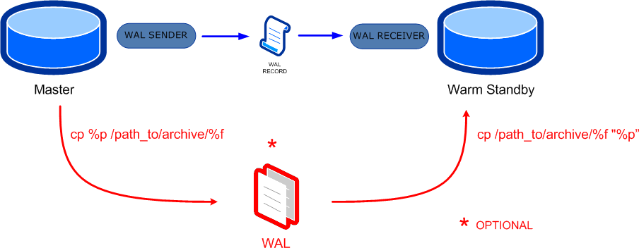

 |  |  |  |  |  |  | => Hot-StanBy

 |  |  |  |  |  |  | => Warm-StanBy

 |  | * Ưu điểm:
 |  |  | - Dễ dàng thực hiện.
 |  |  | - Tất cả các hành động được thực hiện trên master server đều được sao chép đến slave server.
 |  |  | => Đôi khi điều này lại là một bất lợi: ví dụ, bạn chỉ muốn replicate 1 phần hoặc 1 database trong 1 server.
 |  |  | - Có thể sử dụng để làm giảm tải trên máy chủ chính ***

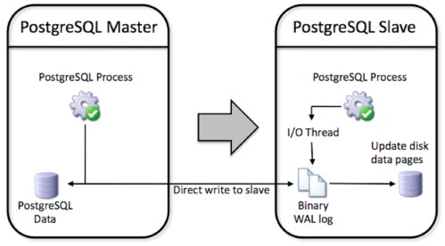

 |  |  | Các WAL record sẽ được ghi trực tiếp vào Binary WAL log đặt ở slave server => không phải gửi file WAL hoàn chỉnh ( được tạo do đặt time shipping hay timeout )
 |  |  | => cập nhật nhanh hơn, tránh bị quá tải tại master server.

 |  | * Nhược điểm:
 |  |  | - Không thể chọn database và table muốn sao chép.
 |  |  | - Không thể thay đổi được schema trong slave server.
 |  |  | - Cả 2 máy cần phải có cùng kiến trúc và phiên bản PostgreSQL.

 |  | * Các bước thực hiện Streaming Replication:
 |  |  | http://www.themagicnumber.es/replication-in-postgresql-ii-hot-standbystreaming-replication?lang=en
 |  |  | http://eggie5.com/15-setting-up-pg9-streaming-replication

 | *** Một số link tham khảo thêm:
 |  | http://www.theserverside.com/feature/Comparing-MySQL-and-Postgres-90-Replication
 |  | http://pgsnaga.blogspot.com/2010/05/5-steps-to-implement-postgresql.html
 |  | http://www.postgresql.org/docs/9.2/static/log-shipping-alternative.html#WARM-STANDBY-RECORD
 |  | http://www.postgresql.org/docs/9.2/static/runtime-config-replication.html
 |  | http://linuxhow-tos.blogspot.com/2010/10/postgresql-90-replication-step-by-step_14.html

 | 3. Slony - I.

 |  | Tham khảo:
 |  |  | http://slony.info/adminguide/2.1/doc/adminguide/slony.pdf
 |  |  | http://www.docstoc.com/docs/5615742/Replicating-PostgreSQL-Databases-Using-Slony-I-Christopher-Browne-Afilias

 |  | * Khái niệm:
 |  |  | - Slony là một replication "master to multiple slaves", dựa trên cơ chế kích hoạt không đồng bộ
 |  |  | - Các tính năng của Slony-I:
 |  |  |  | + Sao chép dữ liệu giữa các phiên bản khác nhau của PostgreSQL.
 |  |  |  | + Giữa các phần cứng hay hệ điều hành khác nhau.
 |  |  |  | + Bạn có thể chỉ replicate một hay một số bảng tới slave server.
 |  |  |  | + Allow you to replicate some tables to one slave and other tables to another slave
 |  |  |  | + Allows different database servers to be the origin(master) for different tables

 |  | * Điều kiện sử dụng:
 |  |  | - PostgreSQL version 8.3 hoặc lớn hơn.
 |  |  | - Table phải có 1 primary key hoặc unique.
 |  |  | - Chỉ các table và sequence được cho phép replication ( sao chép )
 |  |  | - Cơ sở dữ liệu slave không thể sửa đổi ( modified )

 |  | * Ưu điểm:
 |  |  | - Slony hỗ trợ switchback.
 |  |  | - Sử dụng Slony-I ta có thể chuyển đổi ( nâng cấp ) từ một phiên bản Postgres thành các version khác mà không mất thời gian chết.

 |  | * Nhược điểm:

 | 4. PgPool.

 |  | Tham khảo:
 |  |  | http://www.pgpool.net/docs/latest/pgpool-en.html

 |  | * Khái niệm:
 |  |  | - Là một phần mềm ( tool ) trung gian giữa PostgreSQL server và PostgreSQL database client.
 |  |  | - Cung cấp các tính năng:
 |  |  |  | + Connection Pooling.
 |  |  |  | + Replication.
 |  |  |  | + Load Balance.
 |  |  |  | + Limiting Exceeding Connections.
 |  |  |  | + Parallel Query.

Transaction,MVCC,TransactionLog
Transaction.

 | 1. Overview.

 |  | * Transaction là một khái niệm cơ bản của tất cả các hệ thống cơ sở dữ liệu.
 |  | * Nó là 1 nhóm của một hoặc nhiều các lệnh SQL - được coi là các đơn vị ( unit ). Trong PostgreSQL, tất cả các command trong 1 transaction có thể xem là sẽ cùng hoàn thành hoặc là cùng không hoàn thành.
 |  | Nếu bất kỳ 1 command nào trong transaction không hoàn thành, PostgreSQL sẽ roll back lại tất cả mọi thay đổi được tạo bởi transaction đó.

 |  | * Trong PostgreSQL việc sử dụng transaction phải đảm bảo tính nhất quán của cơ sở dữ liệu. Các thay đổi được thực hiện bởi 1 transaction sẽ không được hiển thị với user khác cho đến khi nó được commit.
 |  | Khi 1 transaction được commit, Postgres sẽ hiểu là mọi thay đổi trong transaction đó là hợp lý => những thay đổi đó sẽ được PostgreSQL cập nhật.

 |  | * Các thao tác với transaction:
 |  |  | - Để bắt đầu 1 transaction mới ta thực hiện BEGIN command
 |  |  | - Để hoàn thành transaction và yêu cầu PostgreSQL lưu lại những thay đổi trong transaction đó: thực hiện COMMIT command.
 |  |  | - Nếu muốn Postgres revert lại tất cả các thay đổi thực hiện trong transaction hiện tại, thực hiện ROLLBACK command.

 |  | * Properties:
 |  |  | - Atomicity: Đảm bảo tất cả các command trong 1 transaction có thể xem là sẽ cùng hoàn thành hoặc là cùng không hoàn thành.
 |  |  | - Consistency: A successful execution of a transaction must take a consistent database state to a (new) consistent database state.
 |  |  | - Isolation: Đảm bảo hoạt động của transaction này sẽ không ảnh hưởng tới transaction khác đang hoạt động cùng nó.
 |  |  | - Durability: Khả năng lưu giữ kết quả của transaction => không bị mất do các sự cố của hệ thống.

 | 2. Transaction Isolation.
 |  | Postgres quy định 4 cấp độ của transaction Isolation: Read uncommitted, Read committed, Repeatable read, Serializable.

 |  |  | - Các hiện tượng có thể được thực hiện, hay bị cấm trong các cấp độ của transaction isolation được thể hiện ở bảng:

 |  |  | Isolation Level | Dirty Read | Nonrepeatable Read | Phantom Read
 |  |  | Read uncommitted | Possible | Possible | Possible
 |  |  | Read committed | Not possible | Possible | Possible
 |  |  | Repeatable read | Not possible | Not possible | Possible
 |  |  | Serializable | Not possible | Not possible | Not possible

 |  |  | - Trong đó:
 |  |  |  | + Dirty read: 1 transaction cập nhật dữ liệu nhưng chưa commit, và 1 transaction khác vẫn có thể đọc được dữ liệu đó.
 |  |  |  | + Nonrepeatable read: 1 transaction đọc lại dữ liệu đã đọc trước đó và thấy được dữ liệu đã sửa đổi bởi transaction khác.
 |  |  |  | + Phantom read: A transaction re-executes a query returning a set of rows that satisfy a search condition and finds that the set of rows satisfying the condition has changed
 |  |  |  | due to another recently-committed transaction.

 |  |  | - Set transaction isolation sử dụng command: SET TRANSACTON
 |  |  | http://www.postgresql.org/docs/current/static/sql-set-transaction.html

 |  | a) Read committed Isolation Level.
 |  |  | - Đây là isolation default trong PostgreSQL. Khi transaction sử dụng cấp đọ isolation này và chạy SELECT command sẽ chỉ thấy được các dữ liệu đã commit trước thời điểm bắt đầu chạy.
 |  |  | Nó không lấy được các dữ liệu chưa commit hoặc là được commit trong khoảng thời gian đang chạy command.

 |  |  | http://www.postgresql.org/docs/current/static/transaction-iso.html#XACT-READ-COMMITTED

 |  | b) Repeatable Read Isolation Level.
 |  |  | - Ở cấp độ này, chỉ thấy dữ liệu đã commit trước khi bắt đầu transaction, nó không thấy được các dữ liệu chưa được commit hoặc là được commit trong các transaction đang chạy đồng thời ( SELECT )
 |  |  | - Nếu thực hiện UPDATE, DELETE, SELECT FOR UPDATE và SELECT FOR SHARE command trên các row đã được update ( hoặc delete hoặc lock ) bởi 1 transaction khác chạy đồng thời
 |  |  |  | => hiển thị thông báo lỗi, repeatable read transaction sẽ được roll back.

 |  |  | http://www.postgresql.org/docs/current/static/transaction-iso.html#XACT-REPEATABLE-READ

 |  | c) Serializable Isolation Level.
 |  |  | - Ở mức độ này, sự cô lập transaction rất chặt chẽ, các transaction phải thực hiện nối tiếp nhau.
 |  |  | http://www.postgresql.org/docs/current/static/transaction-iso.html#XACT-SERIALIZABLE

 |  | http://www.postgresql.org/docs/9.2/static/tutorial-transactions.html
 |  | http://www.cs.ucdavis.edu/~green/courses/ecs165a-w11/9-transactions.pdf
 |  | http://www.postgresql.org/files/developer/transactions.pdf
 |  | http://www.peachpit.com/articles/article.aspx?p=31206&seqNum=6

MVCC: Multi Version Concurrency Control

 | 1. Overview.
 |  | * Một trong những điểm mạnh của PostgreSQL là khả năng xử lý concurency( đông thời ) - reads never block writes and vice versa.
 |  |  | ( reads never block writes and vice versa: khắc phục tình trạng khi muốn SELECT thì phải đợi UPDATE kết thúc và ngược lại )

 |  | Để làm được việc này, Postgres sử dụng cơ chế Multi Version Concurrency Control.
 |  |  | Kỹ thuật này cũng có trong một số DBMS khác như: Oracle, Berkeley DB, …

 | 2. MVCC hoạt động như thế nào?

 |  | * Mỗi transaction trong postgres đều được gán với 1 transaction ID ( hay XID ). Khi có 1 transaction được start, Postgres sẽ tăng giá trị của XID lên 1 set cho transaction đó.
 |  | Postgres sẽ lưu các thông tin các row bị tác động bởi các statement trong transaction vào hệ thống, nó sẽ xác định xem các row đó có được hiển thị ở các transaction khác hay không?
 |  | Ví dụ:
 |  |  | - Khi thực hiện INSERT một row, postgres sẽ lưu XID của row đó và gọi là "xmin".
 |  |  | - Mỗi row được commit và có xmin nhỏ hơn XID của transaction hiện tại thì là visible ( có thể nhìn thấy ) trong transaction đó.
 |  |  |  | Điều này có nghĩa là, bạn có thể start 1 transaction và thực hiện insert 1 row, khi bạn commit row đó thì nó sẽ visible trong các transaction khác ( với điều kiện: xmin < XID của các transaction đó ).

 |  |  |  | Transaction A |  |  |  |  | Transaction B

 |  |  |  | 1. SELECT * FROM tbl_test; |  |  | id | name | 1. SELECT * FROM tbl_test; |  | id | name
 |  |  |  |  |  |  | 1 | aaa |  |  | 1 | aaa
 |  |  |  |  |  |  | 2 | bbb |  |  | 2 | bbb
 |  |  |  |  |  |  | 3 | ccc |  |  | 3 | ccc
 |  |  |  |  |  |  | 4 | ddd |  |  | 4 | ddd
 |  |  |  |  |  |  | 5 | eeee |  |  | 5 | eeee

 |  |  |  | 2. INSERT INTO tbl_test VALUES ( 6, 'fff'); |  |  |  |  | 2. SELECT * FROM tbl_test; |  | id | name
 |  |  |  |  |  |  |  |  |  |  | 1 | aaa
 |  |  |  |  |  |  |  |  |  |  | 2 | bbb
 |  |  |  |  |  |  |  |  |  |  | 3 | ccc
 |  |  |  |  |  |  |  |  |  |  | 4 | ddd
 |  |  |  |  |  |  |  |  |  |  | 5 | eeee
 |  |  |  |  |  |  |  |  |  |  | 6 | fff

 |  |  |  | ( 2 transaction chạy đồng thời )

 |  |  | - Khi thực hiện DELETE và UPDATE thì cơ chế xảy ra tương tự, postgres lưu 1 giá trị ( xmax ) trên mỗi row để xác định khả năng hiển thị.

 |  |  |  | Transaction A |  |  |  |  | Transaction B

 |  |  |  | UPDATE tbl_test_1 |  |  | id | name | DELETE FROM tbl_test where id=33;
 |  |  |  | SET id=33, name='test' |  |  | 1 | aaa
 |  |  |  | WHERE id1=3; |  |  | 2 | bbb | *** Query returned successfully:
 |  |  |  |  |  |  | 33 | test |  | 1 row affected, 0 ms execution time.
 |  |  |  |  |  |  | 4 | ddd
 |  |  |  |  |  |  | 5 | eeee
 |  |  |  |  |  |  | 6 | fff

 |  |  |  | SELECT * FROM tbl_test; |  |  | id | name
 |  |  |  |  |  |  | 1 | aaa
 |  |  |  |  |  |  | 2 | bbb
 |  |  |  |  |  |  | 4 | ddd
 |  |  |  |  |  |  | 5 | eeee
 |  |  |  |  |  |  | 6 | fff

 |  |  |  | *** Để xem giá trị xmin và xmax tương ứng với mỗi row chạy query: SELECT *, xmin, xmax FROM tbl_test;
 |  |  |  | *** XID của transaction hiện tại: SELECT txid_current();

 |  |  | - Nếu ở 2 transaction cùng thực hiện UPDATE 1 row, thì row sẽ được update giá trị của transaction chạy command update trước.
 |  |  |  |  | ( Ở transaction còn lại sẽ thông báo: 0 row affected )
 |  |  | => Để kiểm soát trường hợp này tốt hơn, chúng ta có thể set transaction isolation ở mức SERIALIZABLE :

 |  |  |  | CREATE TABLE numbers ( value INT);
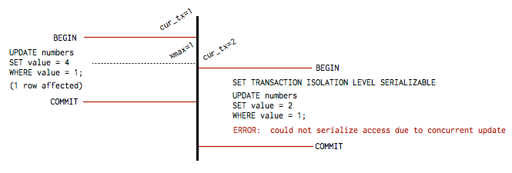

 |  | http://www.postgresql.org/docs/current/static/mvcc.html
 |  | https://devcenter.heroku.com/articles/postgresql-concurrency
 |  | http://www.postgresql.org/files/developer/concurrency.pdf
 |  | http://linuxgazette.net/issue68/mitchell.html

Transaction Log.

 | - Transaction log là việc ghi log các sự kiện xảy ra trong transaction.
 | - Về việc ghi log đã tìm hiểu ở 1 số task liên quan đến pg_log, WAL file, …

